Sheet1


SURAT PERMOHONAN PERBAIKAN ( R & O )
No.021/SPP/BRA/IV/2024

NO | HEAVY EQUIPMENT ASSET | SN | KODE UNIT | HM | NAMA PARTS | PART NUMBER | ANALISA KERUSAKAN | SOLUSI | ESTIMASI BIAYA

1 | HYDRAULIC EXCAVATOR CAT 320GX | SYW01364 | BRA 06 | 4,543.6 | TRACK ADJUSTER &RECOIL SPRING (GP ) | 576-5713 | FUNGSI TRACK ADJUSTER :Track adjuster adalah komponen yang terdapat pada undercarriage excavator yang berguna untuk mengatur kekencangan track dan meredam hambatan dari arah depan sebuah unit excavator.FUNGSI RECOIL SPRING: Recoil spring yang terdapat pada komponen undercarriage berfungsi untuk kejutan yang berasal dari front idler, sehingga hal ini akan dapat memperpanjang umur komponen dan menambah kenyamanan operator dalam mengoperasikan alat. terdapat kerusakan komponen akibat benturan dengan fork idler dan pada rod track adjuster mengalami korosi penyebab seal rod track adjuster mengalami kebocoran.SUDAH PROSES PERBAIKAN SENDIRI GAGAL,RECOIL SPRING PERLU DI CEK DIBUKA & GANTI SEAL GROUP( TERKAIT PERCEPATAN A2B UNTUK 1 FLEET ALAT ) | TRACK ADJUSTER DILEPAS DIANTAR KE BENGKEL BUBUT UNTUK DI BUKA & DIGANTI SEAL /ORING SEPERTI GAMBAR (1,3,7,2 10,6 ) | JIKA CYINDER ASSEMBLY TIDAK BERKARAT DAN KONDISI MASIH BAIK,KEMUNGKINAN HANYA BUKA ROOD CYLINDER & GANTI SEAL GROUP BIAYA 2-4 Jtan ESTIMASI
TERLAMPIR GAMBAR KOMPONEN SESUAI PART BOOK MANUAL & FOTO DOKUMENTASI ( TRACK ADJUSTER LH )
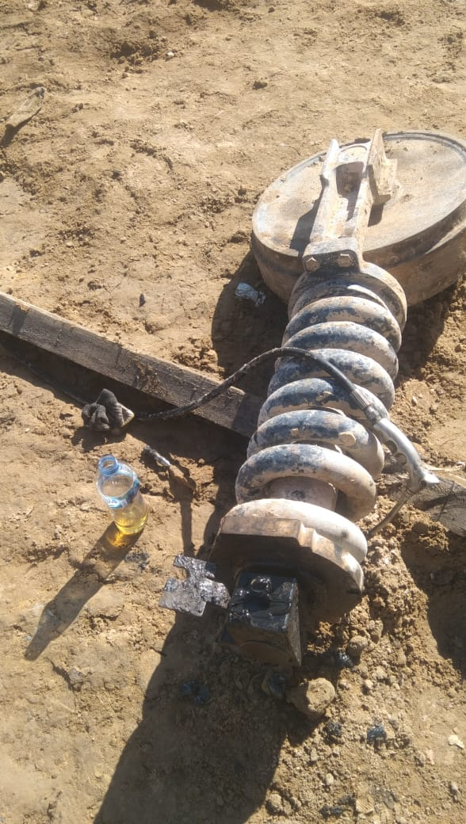 |  |  | 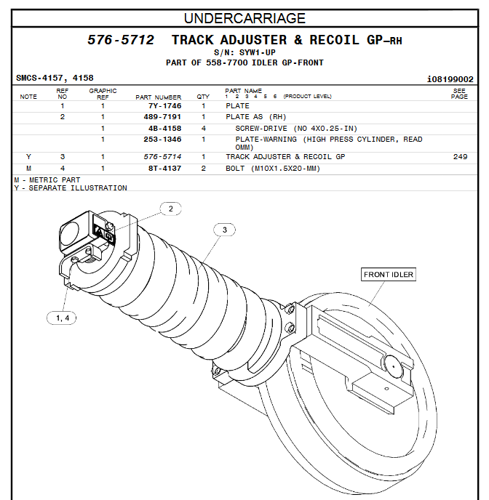 |  |  |  | 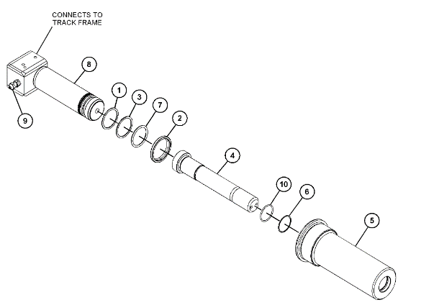
 |  |  |  |  |  |  | Duri,21 Maret 2024
MENGETAHUI/DISETUJUI : |  |  | VERIFIKASI KERUSAKAN PARTS : |  |  |  | DI BUAT OLEH :

WIDYA APRIANI |  |  | DANY AGUNG |  |  |  | MASYA PERMATA SARI
ASSET MANAGER |  |  | H E |  |  |  | ADMIN YARD

